画面イメージ
詳細設計書 |  | 論理名称 | F001 | システムID | KS | 改訂日 | 2022-12-06
 |  | 物理名称 | ログイン画面 | システム名称 | 倉庫管理システム | 改訂者 | 崔

画面イメージ

 |  |  |  |  |  |  |  | 入力欄の内容
 |  |  |  |  |  |  |  |  | 社員ID：英数字20桁まで |  |  |  | 入力する
 |  |  |  |  |  |  |  |  | パスワード：英数字20桁まで入力する

 | 社員ID
 |  |  |  |  |  |  |  | ボタン
 | パスワード |  |  |  |  |  |  |  | ログイン
 |  |  |  |  |  |  |  |  |  | エラー処理：
 |  |  |  |  |  |  |  |  |  |  | 社員IDをチェックし、存在しない場合は、以下のメッセージを表示する。
社員IDとパスワード間違っています。再度入力しなおしてください。
 |  |  |  |  |  |  |  |  |  |  | * | 社員IDまたはパスワードが違います。再入力しなおしてください。
 |  |  |  |  |  |  |  |  |  |  | パスワードが間違うと、以下のメッセージを表示する。
 |  |  |  |  |  |  |  |  |  |  | * | 社員IDまたはパスワードが違います。再入力しなおしてください。
 |  |  |  |  |  |  |  |  |  | 必要チェック
 |  |  |  |  |  |  |  |  |  |  | 社員ID未入力の場合以下のメッセージを表示する。
ログイン
閉じる
 |  |  |  |  |  |  |  |  |  |  | * | 社員IDを入力してください。
 |  |  |  |  |  |  |  |  |  |  | パスワード未入力の場合は以下のメッセージを表示する。
 |  |  |  |  |  |  |  |  |  |  | * | パスワードを入力してください。

 |  |  |  |  |  |  |  |  | 閉じる
 |  |  |  |  |  |  |  |  |  | 現在の画面を閉じる

消してください。

IO関連
詳細設計書 |  | 論理名称 |  | F001 |  |  |  | システムID |  | KS | 改訂日 | 2022-12-06
 |  | 物理名称 |  | ログイン画面 |  |  |  | システム名称 |  | 倉庫管理システム | 改訂者 | 崔

I/O関連図

ログイン
在庫情報一覧
 |  |  |  |  |  |  |  |  | ログインボタン

社員アカウント
 |  |  |  |  | 入力

 |  |  |  | 社員IDとパスワード
追加してください。

パラメータ一覧
No | 論理名称 |  | 物理名称 |  |  | I/O | 備考
1
2
3
4
5
6
7
8
9
テーブル一覧
No | 論理名称 |  | 物理名称 |  |  | I/O | 備考
1 | t_user |  | 社員アカウント |  |  | O | 社員IDが存在するかどうかを判断する
2
3
4
5
6
7
8
ファイル一覧
No | 論理名称 |  | 物理名称 |  |  | I/O | 備考
0
1
2
3
4
5
6
7
8

画面項目
詳細設計書 |  |  | 論理名称 |  | F001 |  |  | システムID | KS |  | 改訂日 |  | 2022-12-06
 |  |  | 物理名称 |  | ログイン画面 |  |  | システム名称 | 倉庫管理システム |  | 改訂者 |  | 崔

画面項目
No | 項目名称 | 分類 |  | 必須 |  | 桁数 | 初期値 | テーブル |  | フィールド |  | 備考
1 | 社員ID | inputbox |  | Y |  | 20 |  | t_user |  | 社員アカウント
2 | パスワード | inputbox |  | Y |  | 20 |  | t_user |  | 社員アカウント
3 | ログイン | button |  | - |  | -
社員ID
パスワード
4
5
6
7
8
9
10
11
12
13
14
15
16
17
18
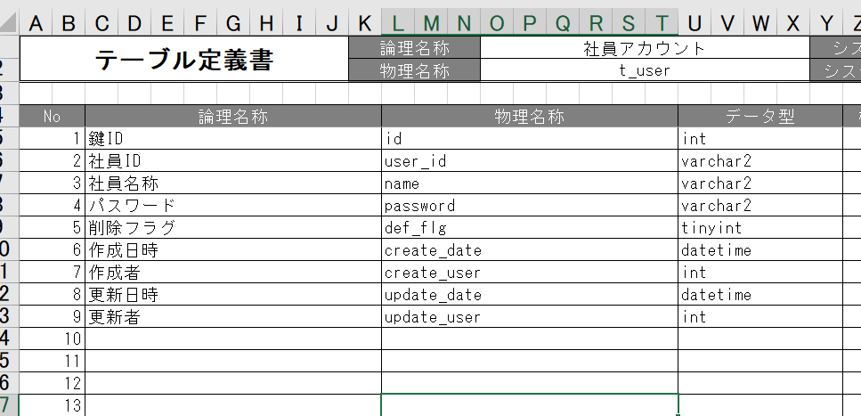
19
20
21
22
23
24
25
26
27
28
29
30
31
32
33
34
35
36
37
38
39
40
41
42
43
44
45
46
47
48
49

